Create Centos 7 on EC2
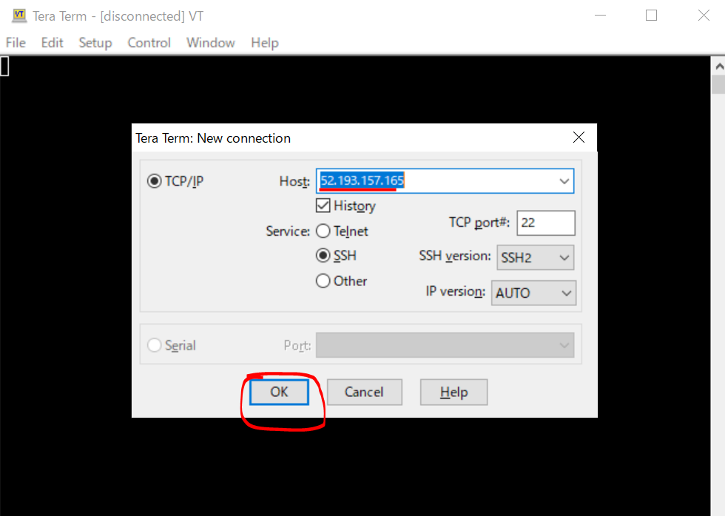
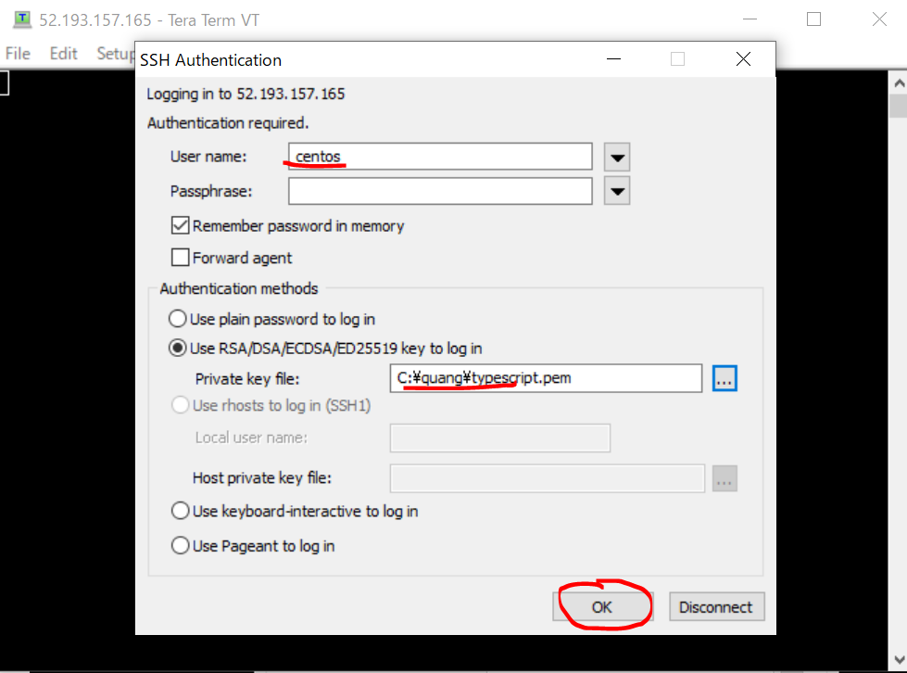
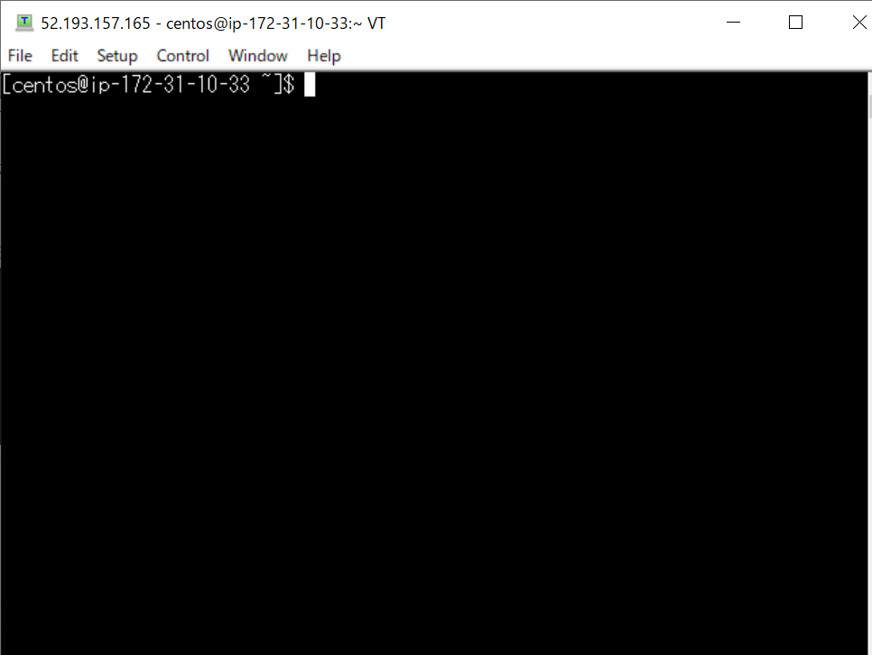
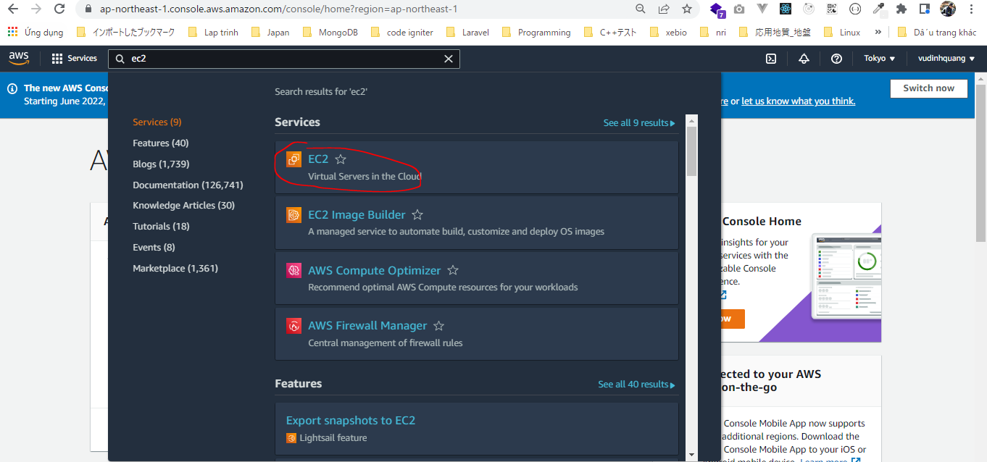

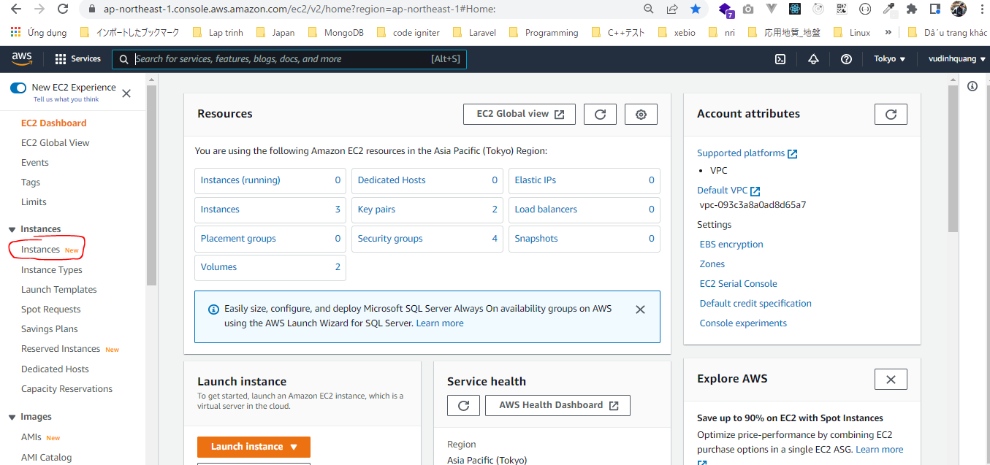

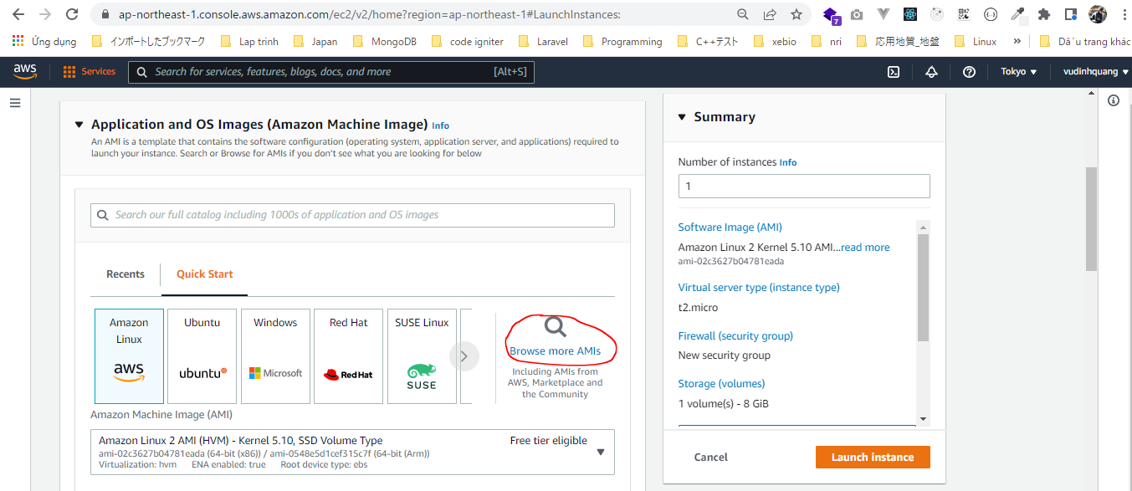

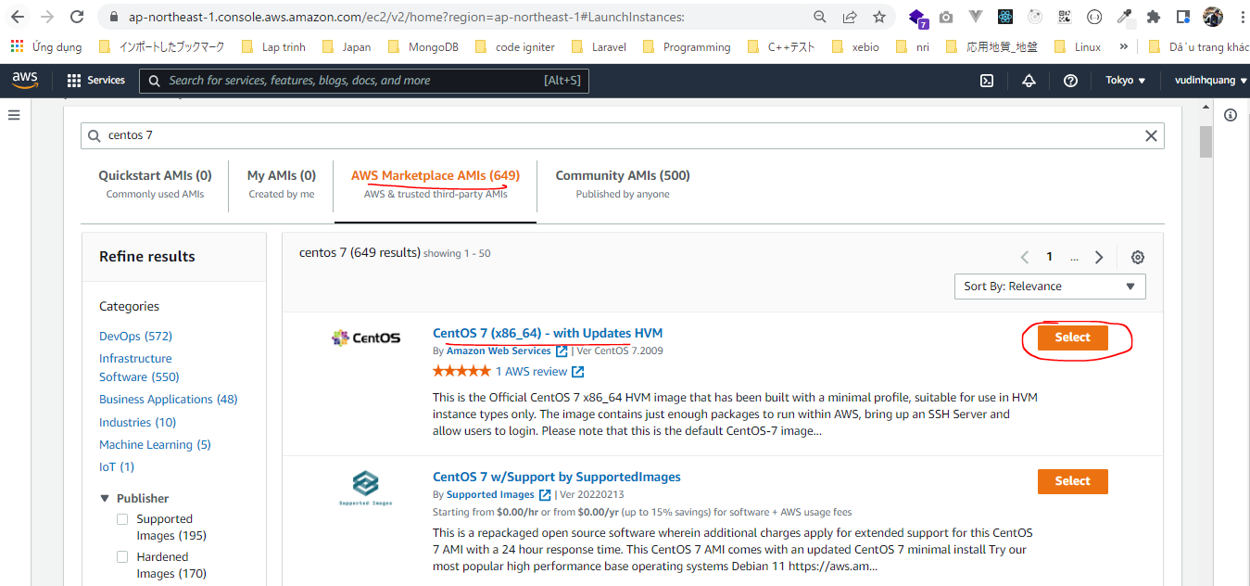

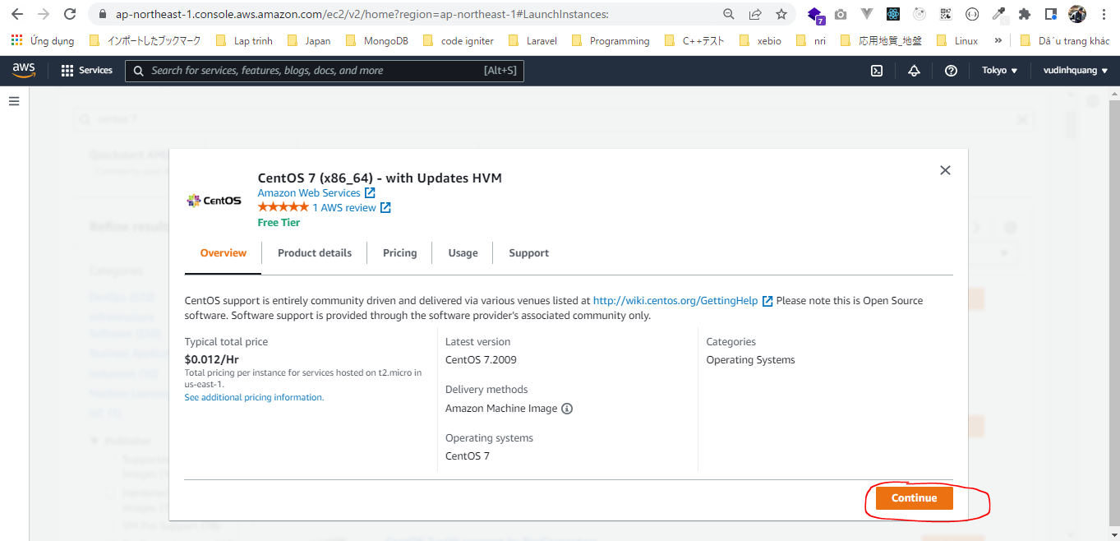

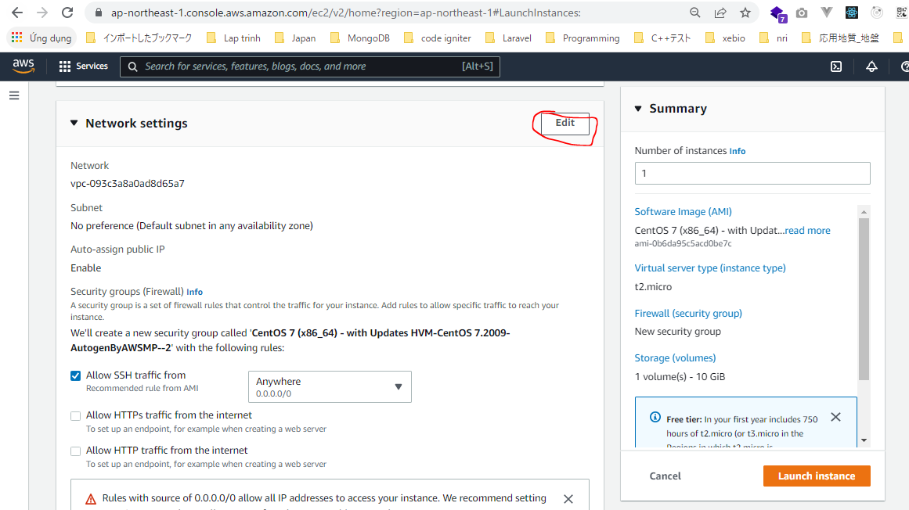

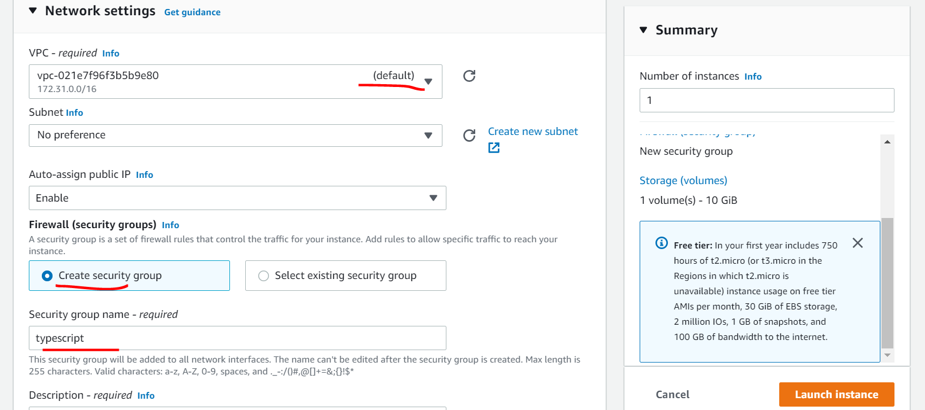

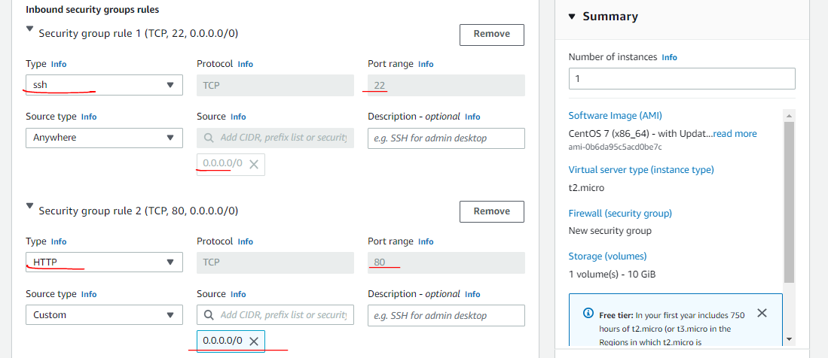

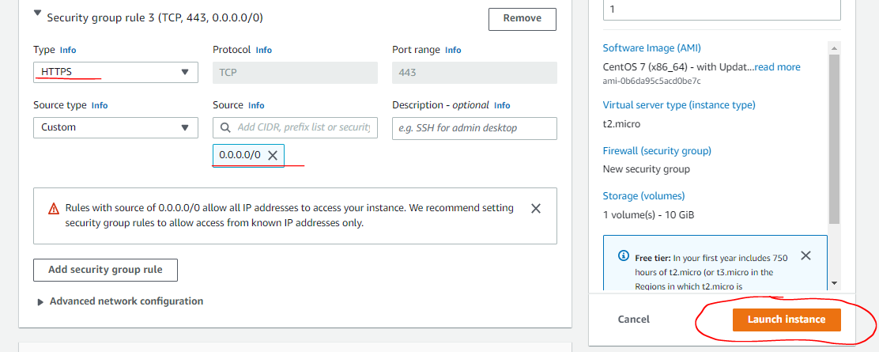

SSH

Apache
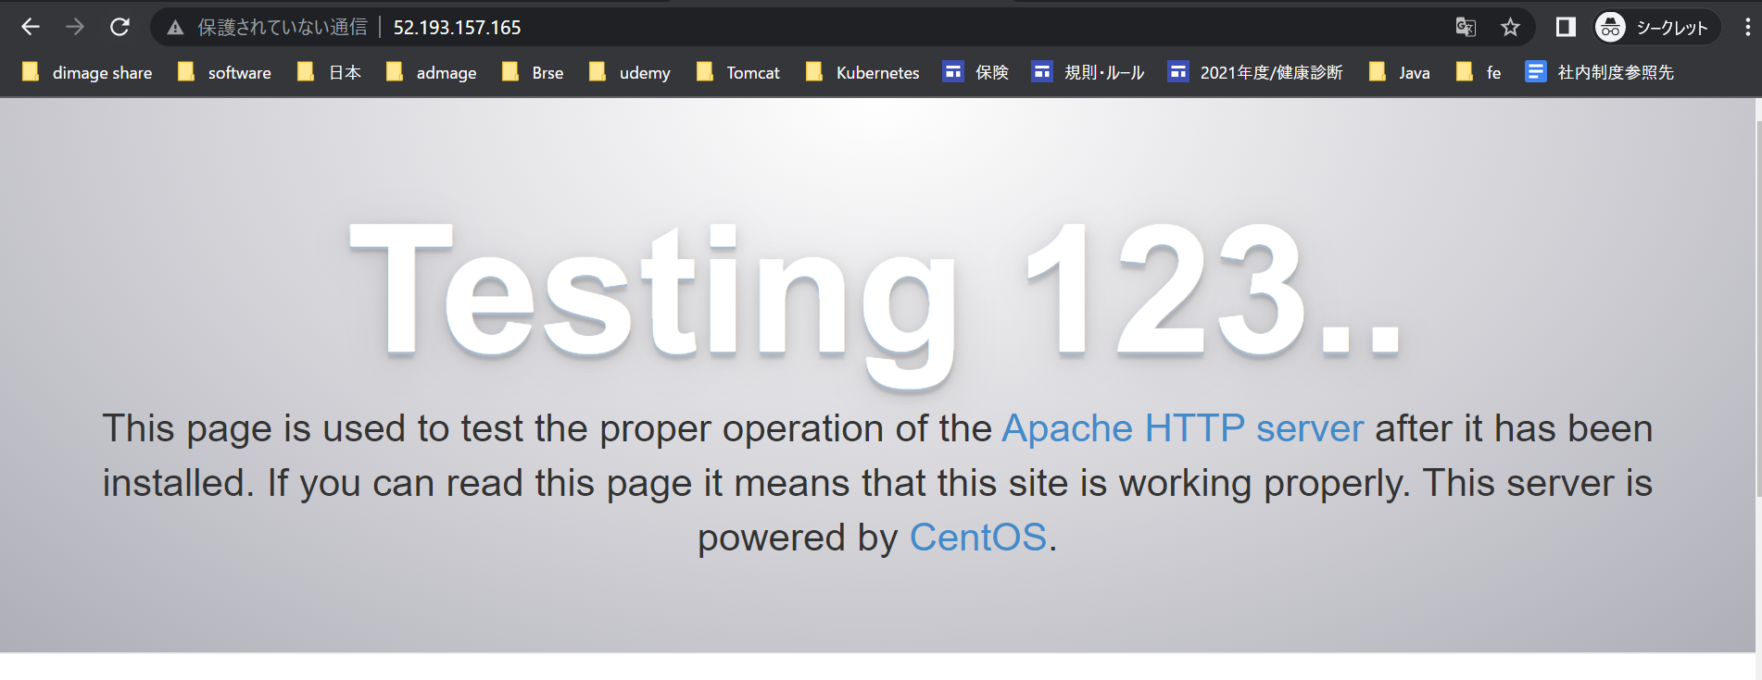
https://linuxtut.com/en/1ebaeaea9eb897c5c6b4/
Update all packages
 | yum update -y
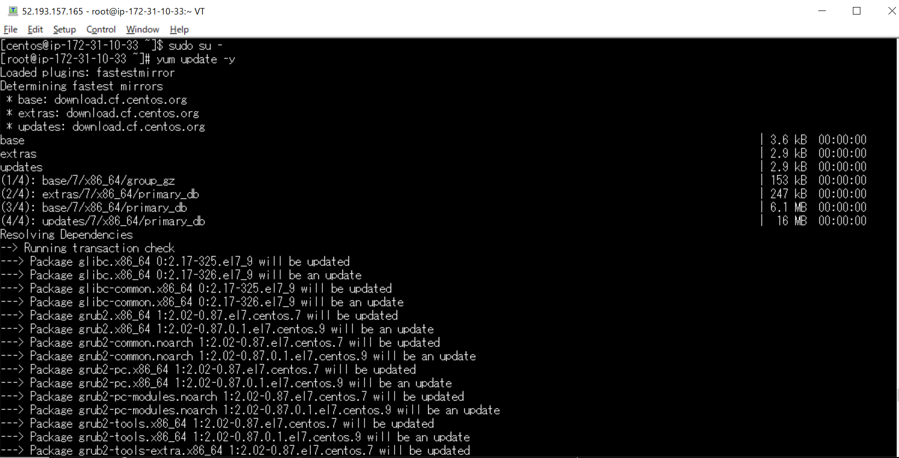

Reboot
 | Some processes need to be restarted, so restart them.
 | reboot

Apache installation
 | yum install httpd -y
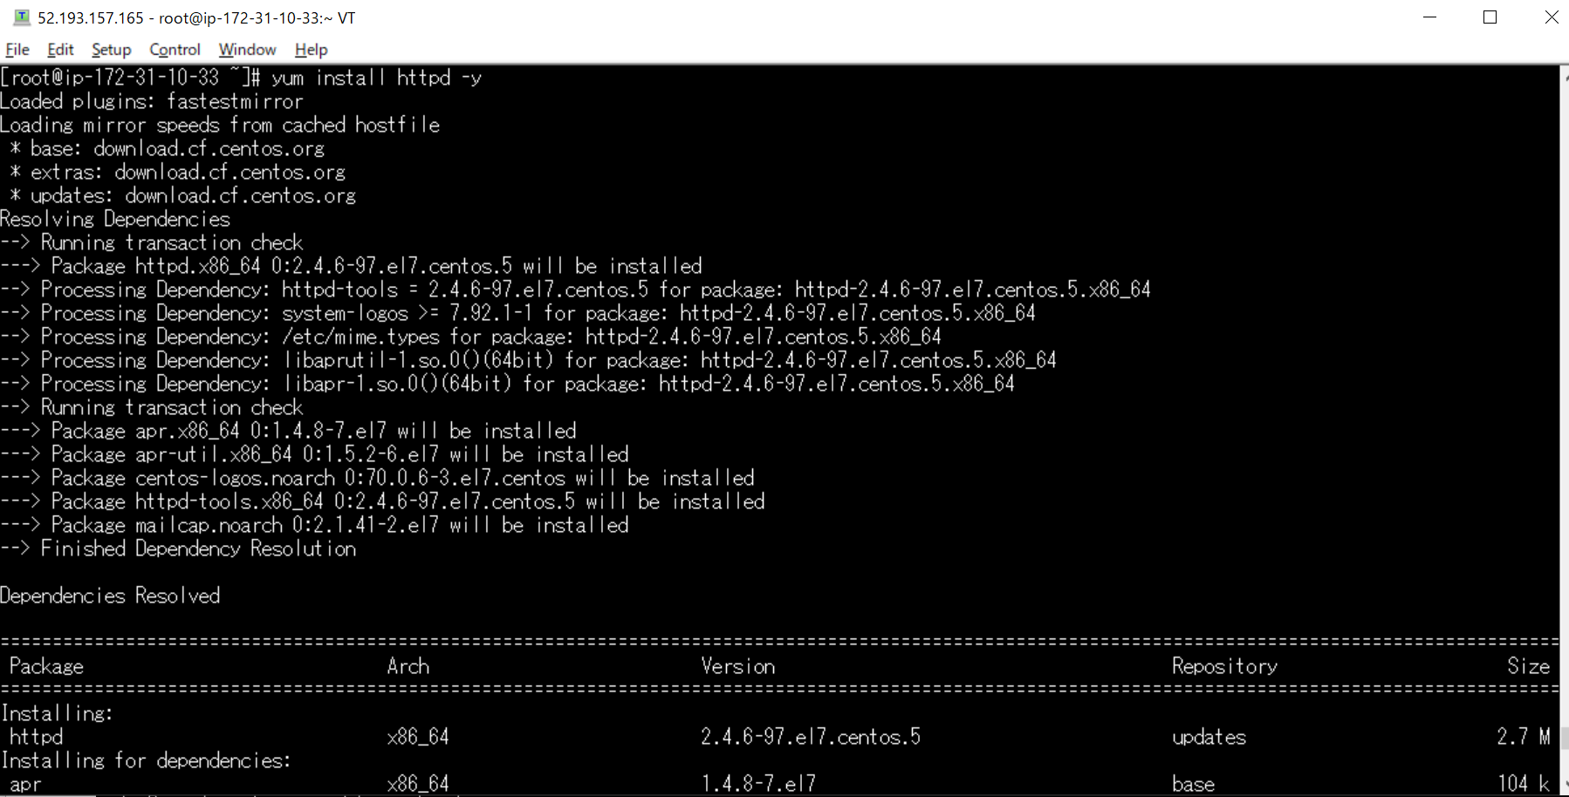

Apache startup
 | systemctl start httpd

Apache autostart settings
 | systemctl enable httpd

Apache status check
 | systemctl status httpd
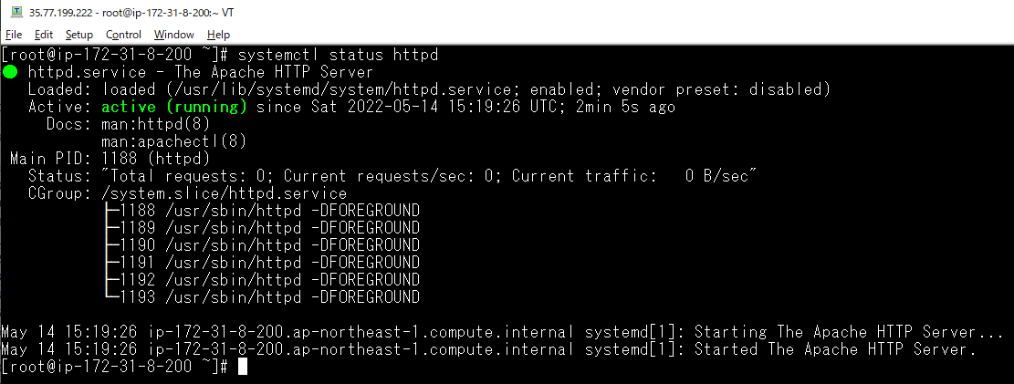

Check browser

Release
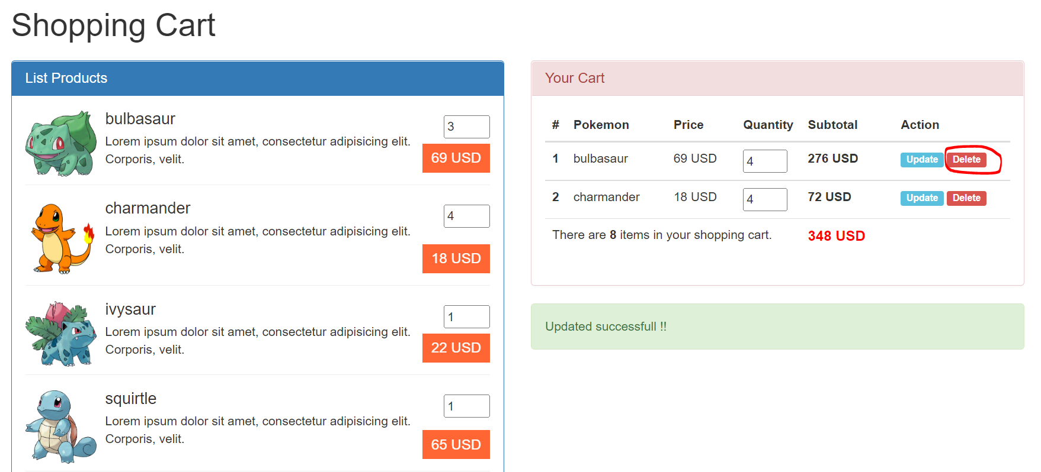
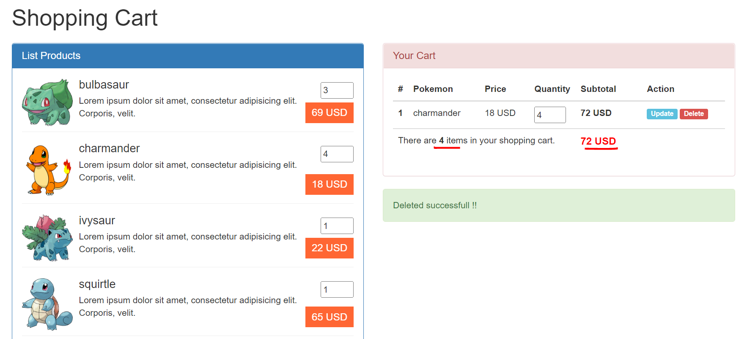
構成
 | typescript
 |  | 1.es6
 |  | 2.typescript
 |  | 3.shopping
 |  |  | css
 |  |  |  | …
 |  |  |  | styles.css
 |  |  | fonts
 |  |  |  | …
 |  |  | img
 |  |  |  | …
 |  |  | js
 |  |  |  | …
 |  |  |  | jquery.min.js
 |  |  |  | require.js
 |  |  | mjs
 |  |  |  | libs
 |  |  |  |  | helpers.js
 |  |  |  |  | validate.js
 |  |  |  | cart-item.js
 |  |  |  | cart.js
 |  |  |  | product-repository.js
 |  |  |  | product.js
 |  |  |  | shopping.js
 |  |  | node_modules
 |  |  | ts
 |  |  |  | libs
 |  |  |  |  | helpers.ts
 |  |  |  |  | validate.ts
 |  |  |  | cart-item.ts
 |  |  |  | cart.ts
 |  |  |  | product-repository.ts
 |  |  |  | product.ts
 |  |  |  | shopping.ts
 |  |  | index.html
 |  |  | package-lock.json
 |  |  | package.json
 |  |  | tsconfig.json

/var/www/html
 | sudo cp -r ./typescript/3.shopping/ shopping

/etc/httpd/conf/httpd.conf
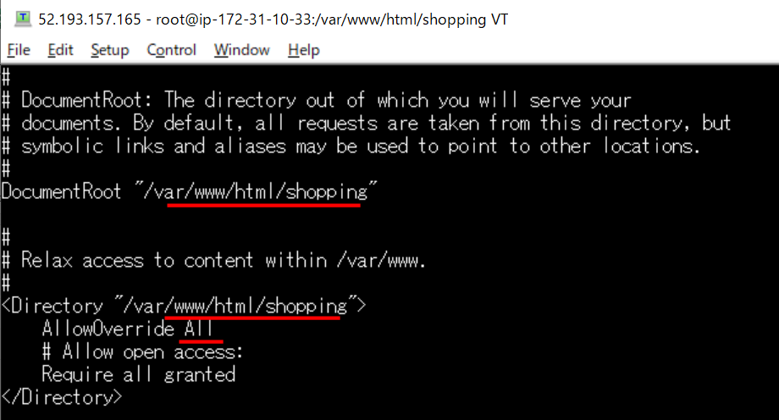

browser
 | http://52.193.157.165/
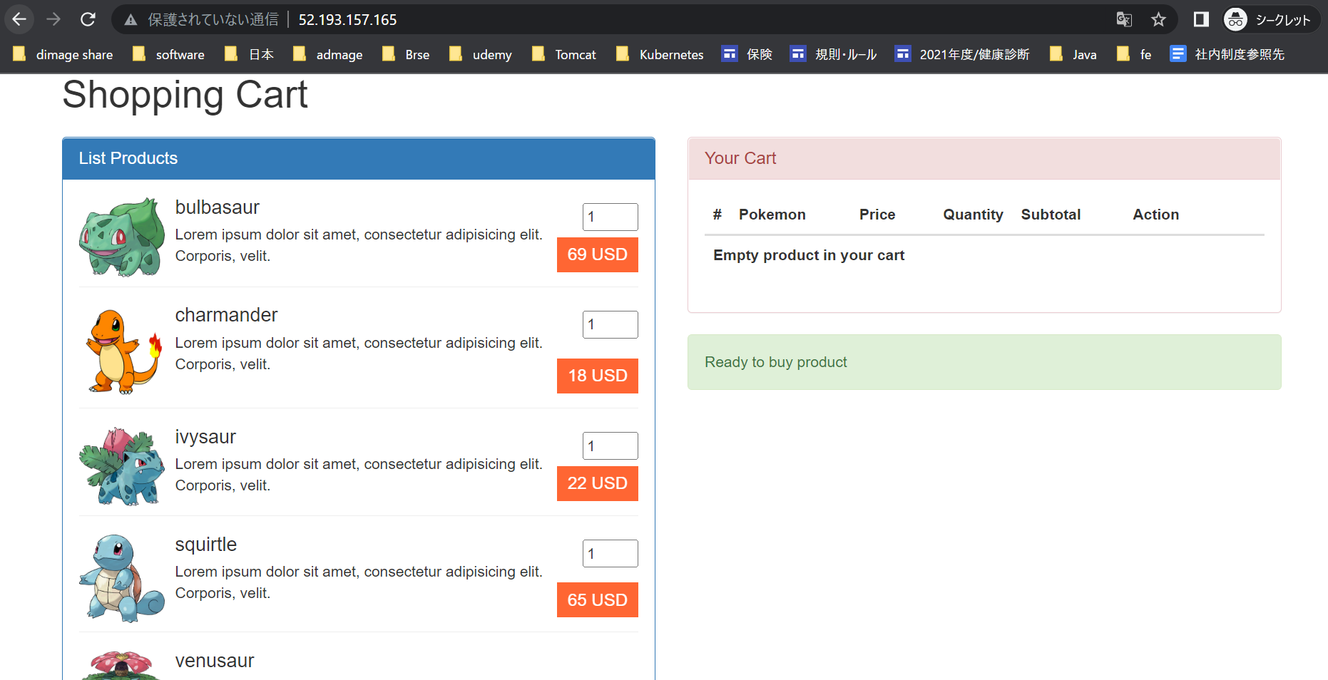

 | Thêm sản phẩm vào giỏ hàng
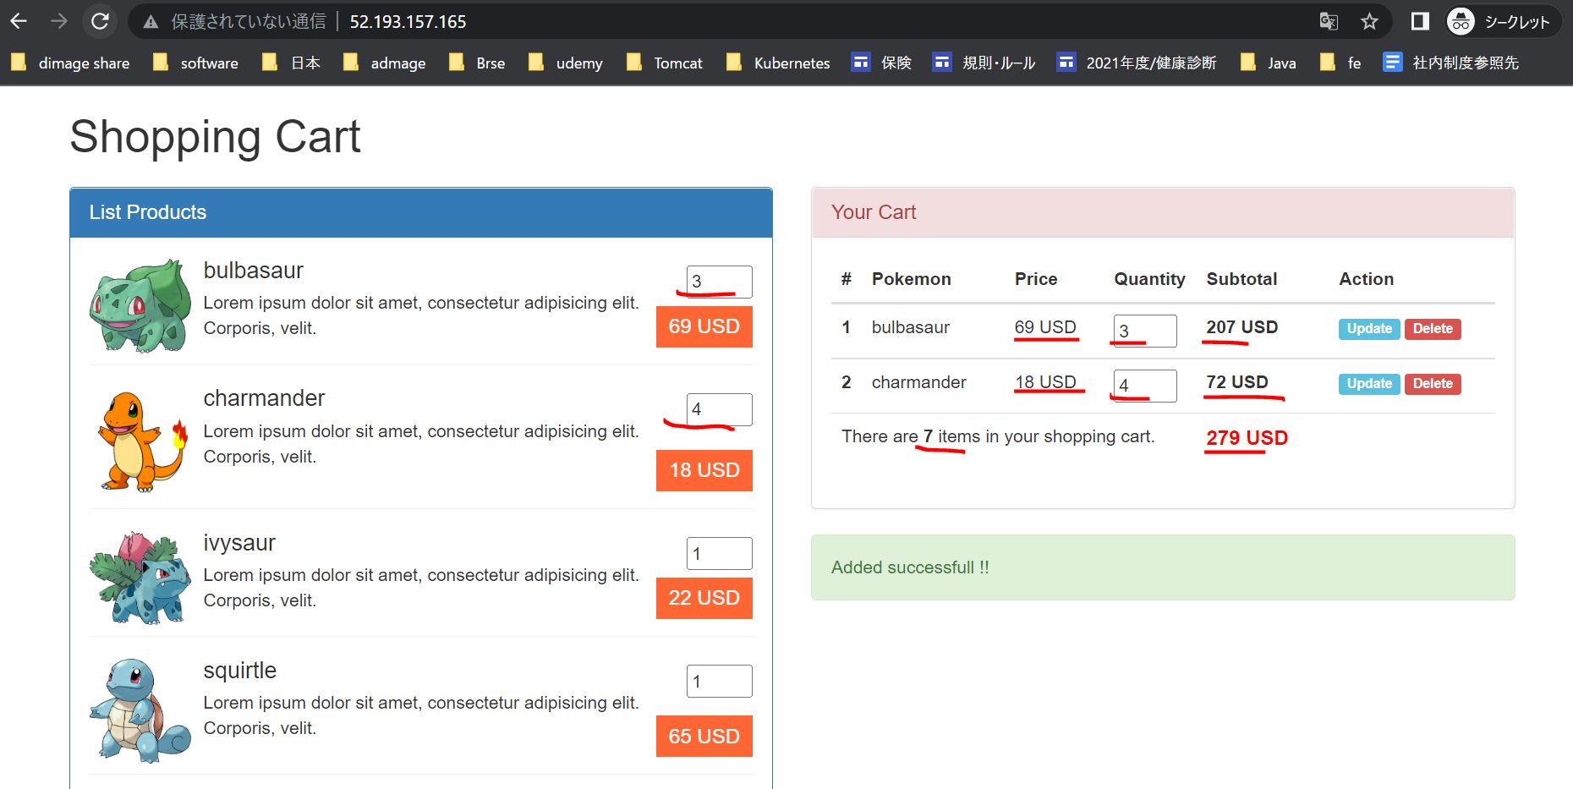

 | Cập nhật số sản phẩm bulbasaur từ 3 lên 4
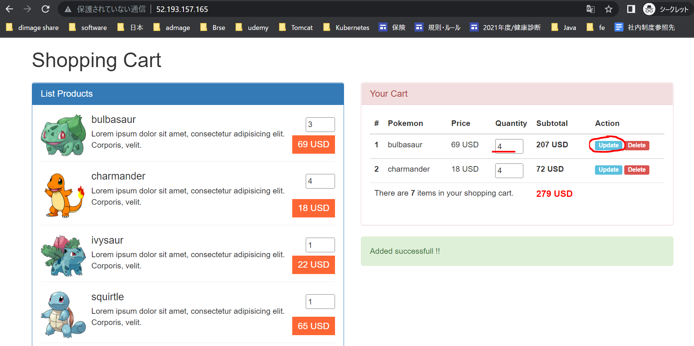

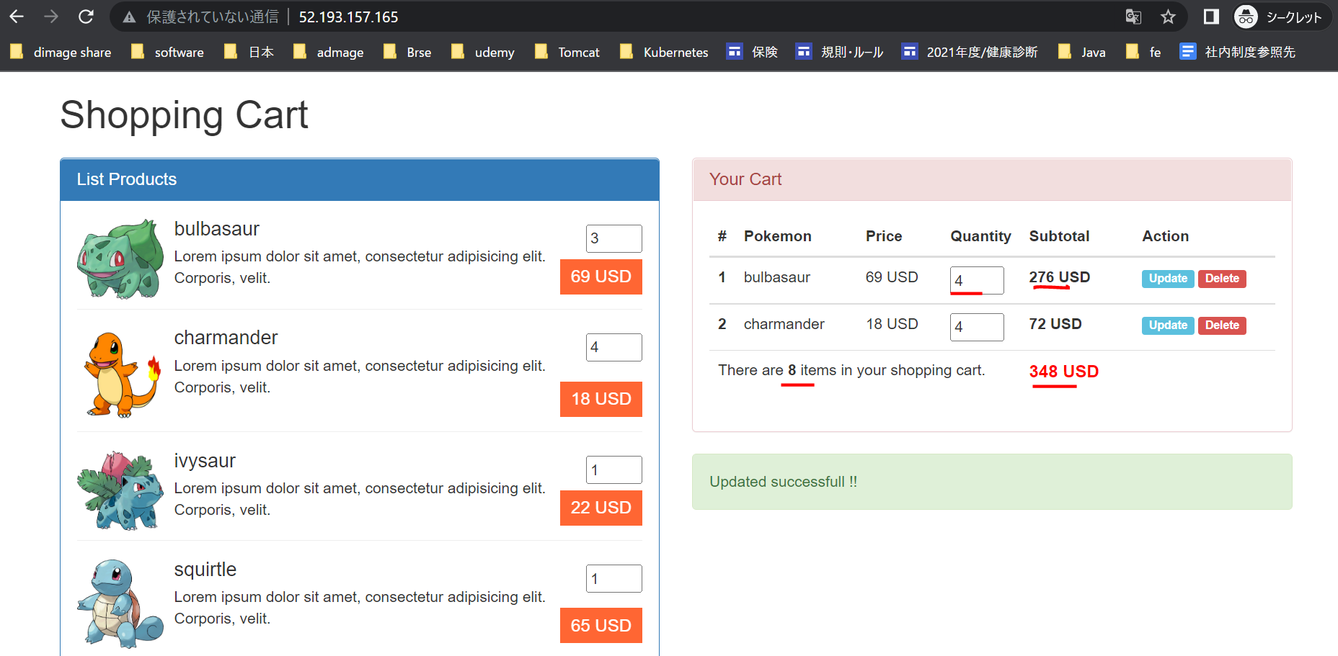

 | Xóa sản phẩm bulbasaur trong giỏ hàng

